主要
...
 |  |  |  |  |  | 1级 |  | 2级 |  | 3级 |  | 4级 |  | 5级 |  | 6级 |  | 7级 |  | 8级 |  | 9级 |  | 10级
 |  |  |  |  | 生命值小工具
...
 |  |  |  |  |  | 11级 |  | 12级 |  | 13级 |  | 14级 |  | 15级 |  | 16级 |  | 17级 |  | 18级 |  | 19级 |  | 20级
...
 |  |  |  |  |  | 调整值 |  |  |  | 角色等级 |  |  |  | 生命总值 |  |  | 仅需填入每级生命骰结果 自动结算各项调整值
 |  |  |  |  |  | -5 |  |  |  | 1 |  |  |  | 0

 |  |  |  |  |  |  |  |  |  |  |  |  | 属性分布
 | 基础属性
力量 | 0
敏捷 | 0
体质 | 0
智力 | 0
感知 | 0
魅力 | 0
...
 |  |  |  |  | 技能分布
运动 | -5
体操 | -5
巧手 | -5
隐匿 | -5
奥秘 | -5
历史 | -5
调查 | -5
自然 | -5
宗教 | -5
驯兽 | -5
洞悉 | -5
医药 | -5
察觉 | -5
求生 | -5
欺瞒 | -5
威吓 | -5
表演 | -5
游说 | -5
...
0
...
AC |  | 重量 |  | 熟练
...
 | 弹药 |  | 计重
 | 箭
 | 吹
 | 矢
 | 投
 | 弹
 |  |  |  |  | 异常状态及选开属性
 |  |  |  |  |  | 异常
 | 加值 |  |  |  |  |  | 目盲 |  |  |  | 魅惑 |  |  |  | 耳聋 |  |  |  | 恐慌 |  |  |  | 擒抱
 |  |  |  |  |  |  | 失能 |  |  |  | 隐形 |  |  |  | 麻痹 |  |  |  | 石化 |  |  |  | 中毒
 |  |  |  |  |  |  | 倒地 |  |  |  | 束缚 |  |  |  | 震慑 |  |  |  | 昏迷
 |  |  |  |  |  | 状态 |  | 描述
 | / | 0 |  |  |  | 力竭 |  |  | 1级 |  |  | 2级 |  |  | 3级 |  |  | 4级 |  |  | 5级 |  |  | 6级
 | / | 0 |  |  |  | 毒药
 | / | 0 |  |  |  | 疯狂
 | / | 0 |  |  |  | 伤患
...

阵营九宫格
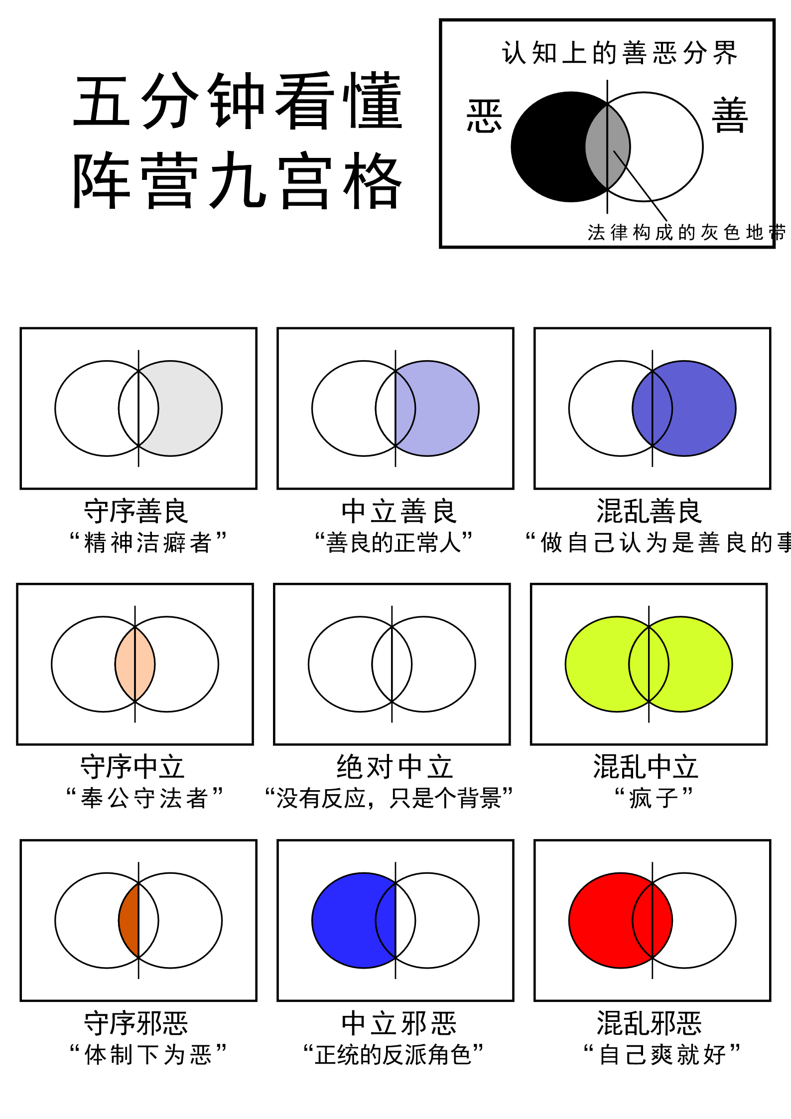
【混乱善良】Chaotic good，反抗者 混乱善良是结合了善良心灵和自由精神的阵营。 处于这个阵营的人按照自己的意志行动，极少考虑别人对他的规范和要求。虽然喜欢按照自己的意思行动，但心地很好，拥有属于自己的道德底线和处事方式，善良友好且乐善好施。他相信善良及正义，不过认为法律和规章没什么用处，并且憎恨那些胁迫并命令别人的人。 他遵循自己的道德准则，这些准则虽然是良善的，但却可能与社会上的准则不相一致。

【混乱中立】Chaotic neutral，自由人 混乱中立的人物依循自己的冲动行事，是完全的个人主义者。重视自己的自由权利，并不致力于守护别人的自由。他们蔑视权威，愤恨约束并且挑战传统，不会像抗议群众或无政府主义者那样刻意干涉群体组织和社会秩序。 混乱中立者的行为也许很难预测，但行为逻辑并非完全是随机的，他们从桥上走过去的可能性和从桥上跳下去的可能性大小并不相等。 他们追随自己的内心，通常会无视律法规则和世俗传统，只想着自己有多肆意妄为。处于这个阵营的角色持有天马行空般的理想，但在信仰理念上，自由永远排在第一序列里，善恶是非、道德观念在自己的自由面前才是次要的。

【混乱邪恶】Chaotic evil，毁灭者 处于这个阵营的人物会做出任何因为自己的欲望、恨意和破坏欲而驱使自己做出的事。 他们性情暴躁、恶毒，独断专行、手段粗暴并且行为无常，肆无忌惮地夺取任何他可以夺取的东西。他们被视作文明的毒瘤，参加和形成的所有群体都组织性都很差。在这类人的世界里，唯有强迫和暴力才能使混乱邪恶的人在一起工作，只有真正的强者才能居于首领地位，而只要有任何一个人露出衰弱的迹象，就会被后来居上者取而代之。 混乱邪恶所渴望毁灭的，不仅仅是美丽和生命，而且还有维持着美丽和生命的秩序。

